Sheet1
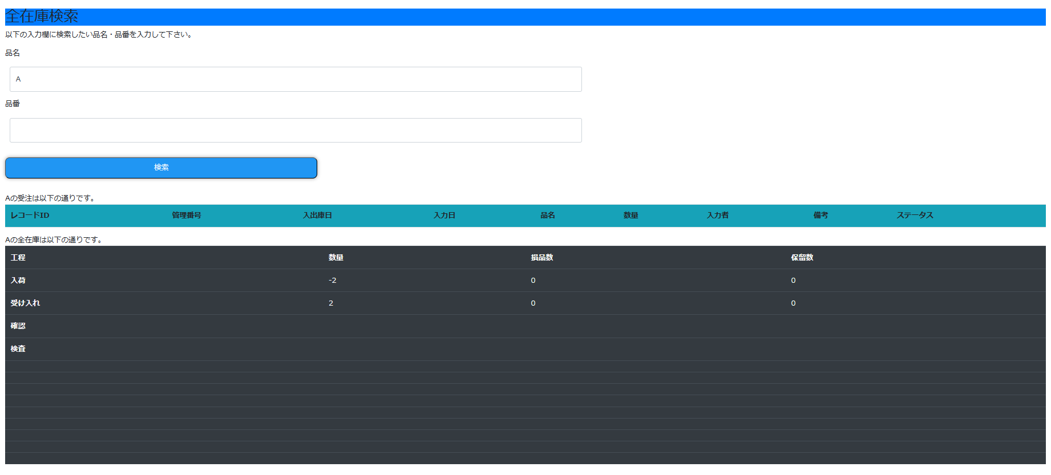
1.最初に工程登録をします。
"https://alb.stockproduct.link/admin"とブラウザのURL欄に入力すると、工程登録の画面に遷移します。
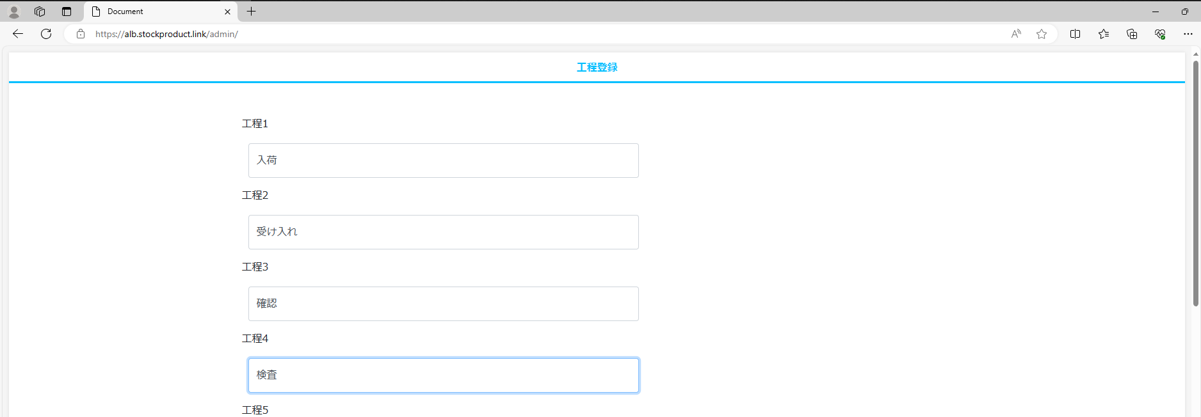

 | 1~13まである工程の入力欄に物品の処理の流れを入力します。
 | 下まで画面をスクロールし、「スタート工程」に工程1と同じ文言を入力し、「登録する」を押下します。
 | 遷移後の画面で「OK」を押下します。

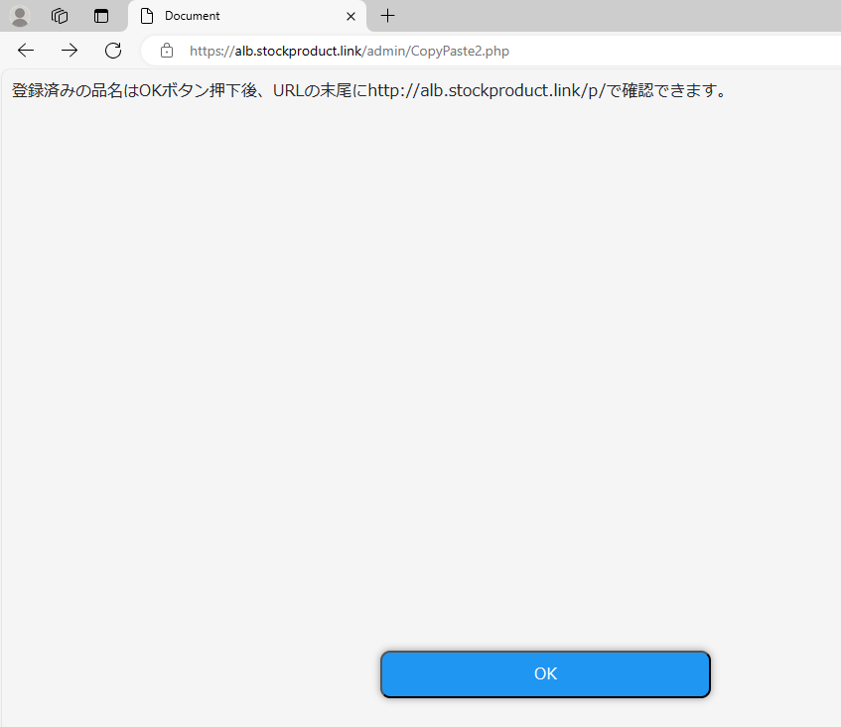

2."https://alb.stockproduct.link/"をブラウザのURL欄に入力します。
画面の上に4つタブがあり、左から、社内在庫移動(入力フォーム)、在庫検索、オーダー検索、入力検索の項目があります。

①社内在庫移動(入力フォーム)
入力項目の中に、「発工程」、「宛先工程」という項目があります。
「発工程」を始端とし数量を減らし、「宛先工程」を終端として数量を増やす事で、移動を表現しています。

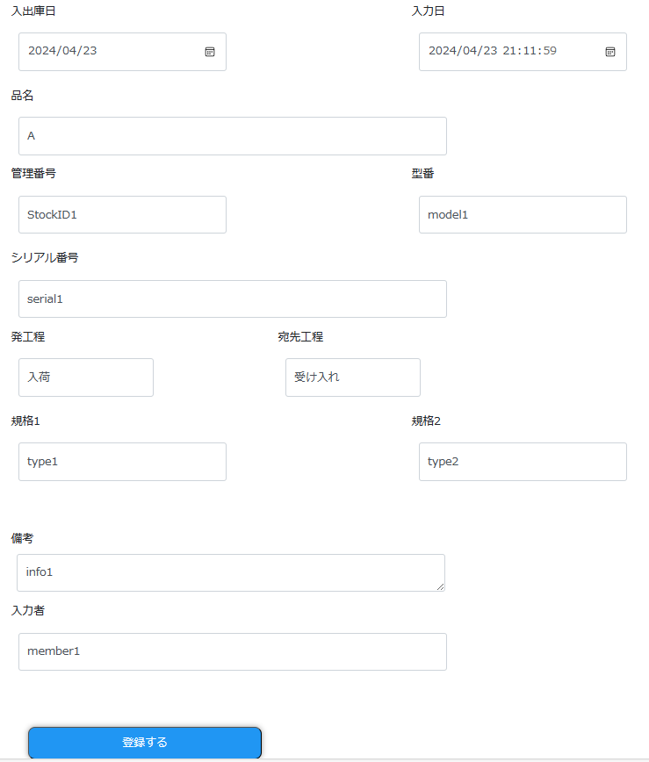

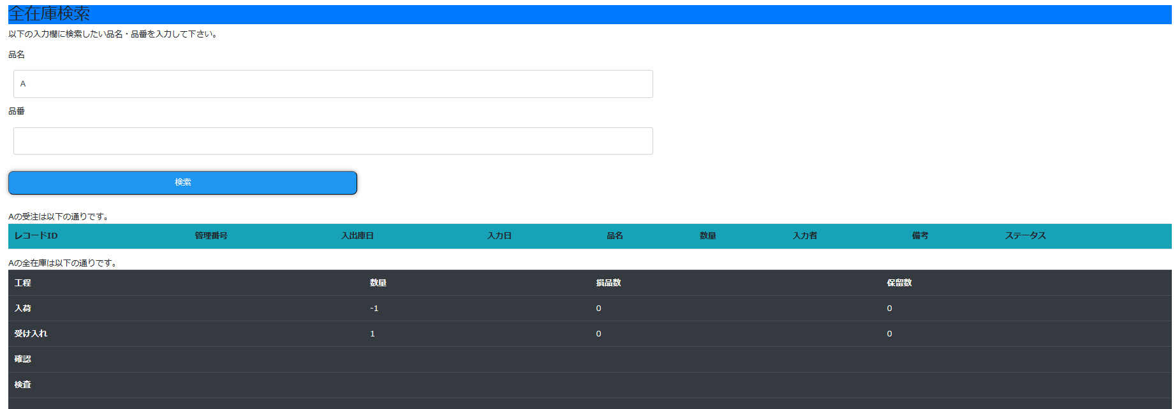

 | 手入力では1個単位で移動させなくてはいけませんが、エクセルにまとめてアップロードすることで、一括入力ができます。
 | 「社内在庫移動」のタブを一番下までスクロールし、フォーマットをダウンロードします。
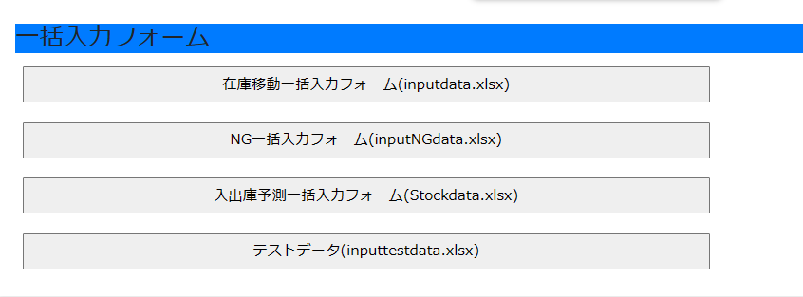

 | フォーマットに記載の見出し項目に合わせて入力項目を記載し、保存してアップロードします。
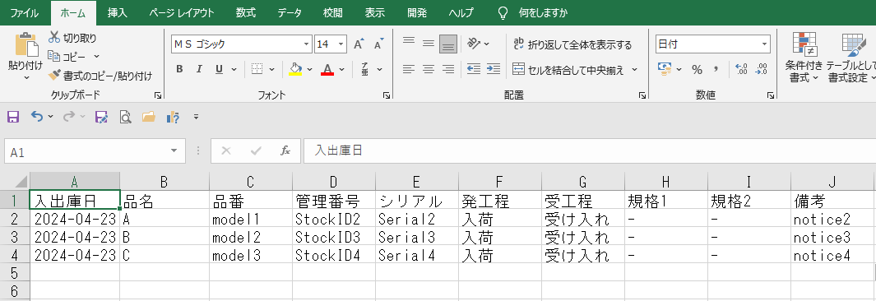

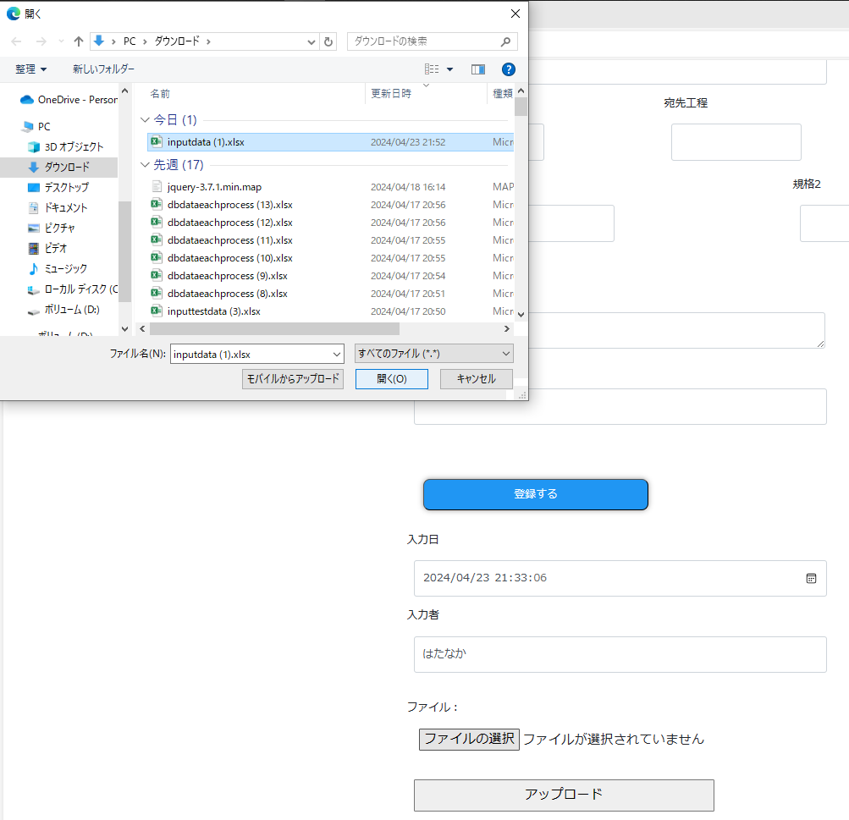

 | 入力内容が一覧表示されるので、確認を押下します。

3.「在庫検索」タブで品名ごと在庫の検索ができます。
また、URL欄に"https://alb.stockproduct.link/process/"と入力すると、工程ごと在庫が確認できます。

